Моя работа - отчет
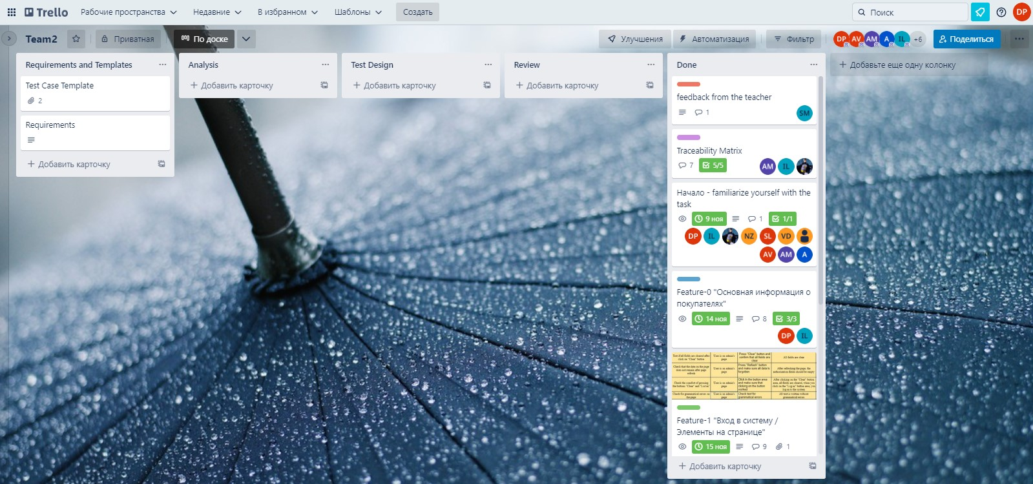
Ход моей работы в команде

1. Ознакомилась с требованиями к работе ( с данными в Test Case Template);
2. После создания карточек в Trello, выбрала для работы 2 карточки: Feature - 0 and 3;
3. Договорилась с командой о правилах написания тест-кейсов;
4. Составила вопросы для аналитика по своим карточкам;

Feature - 0
Имя |  | ID |  | Вопросы
Danata Podorska-Mirska |  | 1.0 Основная информация о покупателях |  | Какие символы разрешены для написания имени и фамилии?
Danata Podorska-Mirska |  | 1.0 Основная информация о покупателях |  | Как система будет реагировать на написание имени или фамилии при использовании запрещенных символов?
Danata Podorska-Mirska |  | 1.0 Основная информация о покупателях |  | Будет ли возможность при написании имени и фамилии использовать буквы Ä,Ö,ß, или арабский алфав
Danata Podorska-Mirska |  | 1.0 Основная информация о покупателях |  | Использование каких языков будет возможно при написании имени и фамилии?
Danata Podorska-Mirska |  | 1.0 Основная информация о покупателях |  | При введении имени и фамилии, будет ли необходима верификация покупателя и сверение данных в вводе с паспортными данными?
Danata Podorska-Mirska |  | 1.0 Основная информация о покупателях |  | Сможет ли покупатель в любое время поменять свое имя или фамилию в профиле самостоятельно без разрешения администратора?
Danata Podorska-Mirska |  | 1.0 Основная информация о покупателях |  | Каким образом будет вводиться дата рождения? Будет ли ввод осуществляться мануально, или число/месяц/год можно будет выбрать из списка?
Danata Podorska-Mirska |  | 1.0 Основная информация о покупателях |  | Будут ли покупатели разделены по возрасту или другим критериям?
Danata Podorska-Mirska |  | 1.0 Основная информация о покупателях |  | При регистрации эмайла, будет ли необходимо дополнительно подтвержать его со стороны клиента? будут ли высылаться ссылки для подтвежения?
Danata Podorska-Mirska |  | 1.0 Основная информация о покупателях |  | Какие ограничения будут стоять для написания эмайла? длина/виды символов
Danata Podorska-Mirska |  | 1.0 Основная информация о покупателях |  | Как будет реагировать система если имя/фамилия/эмайл/город проживания не будут введены?
Danata Podorska-Mirska |  | 1.0 Основная информация о покупателях |  | Каким образом можно будет ввести город проживания? Выбрать из списка имеющихся или ввести мануально?
Danata Podorska-Mirska |  | 1.0 Основная информация о покупателях |  | Как система будет реагировать если имя/фамилия/емайл будут содержать заглавные буквы в написании? (например дМИтРий)
Danata Podorska-Mirska |  | 1.0 Основная информация о покупателях |  | Будет ли дата последней активности иметь срок действия? (например выделяться красным, если пользователь был более 5 лет назад в последний раз)

Feature - 3
Danata Podorska-Mirska |  | 1.3 Вход в систему / Успешная авторизация |  | 1. Что произойдет в случае, если при успешной авторизации навигационная панель перестала отображаться?
Danata Podorska-Mirska |  | 1.3 Вход в систему / Успешная авторизация |  | 2. Как навигационное меню с элементами Поиск/Изменить данные/Удалить покупателя/Выход из системы должно отобразиться на сайте при успешной авторизации?
Danata Podorska-Mirska |  | 1.3 Вход в систему / Успешная авторизация |  | 3. Как именно будет выглядеть и по каким критериям работать элемент Поиск, - в виде строки поиска/ поиск по списку покупателей/ключевым словам ?
Danata Podorska-Mirska |  | 1.3 Вход в систему / Успешная авторизация |  | 4. Элементы Поиск/Изменить данные/Удалить покупателя/Выход из системы должны отразиться в виде текста или иконок? или оба варианта вместе?
Danata Podorska-Mirska |  | 1.3 Вход в систему / Успешная авторизация |  | 5. При каких условиях будут работать кнопки «Изменить данные» и «Удалить покупателя»?
Danata Podorska-Mirska |  | 1.3 Вход в систему / Успешная авторизация |  | 6. Будут ли запрошен пароль или какое то действие для подтверждения действия - Удалить покупателя и Выход из системы?
Danata Podorska-Mirska |  | 1.3 Вход в систему / Успешная авторизация |  | 7. Будет ли система автоматически выходить из профиля, по прошествию какого времени бездействия со стороны администратора?

5. После получения ответов на вопросы от аналитика, договорилась с командой о форме для составления тест-кейсов и правилах написания.
6. Перемещала карточки в Trello по ходу работы, чтобы дать понять команде, на каком уровне я нахожусь.
7. Составила тест-кейсы по своим карточкам.

all test cases from Customer_information_01 to Customer_information_09 must be used to check customers name and surname
Customer_information_01 | Danata Podorska - Mirska | 2022-11-14 | Basic customer information / name | High | Check how the system responds if you enter the name with the incorrect number of letters. | 1. access the administrator profile by logging in using appropriate login details; 2. Opening customer registration field 3. Entering customers name only with 2 letters | Characters are present, but they don't comply with the demands.An error should be displayed by the system with a text - «Проверьте введенные данные»
Customer_information_02 | Danata Podorska - Mirska | 2022-11-14 | Basic customer information / name | High | Check how the system responds if you enter the name with the incorrect number of letters. | 1. access the administrator profile by logging in using appropriate login details; 2. Opening customer registration field 3.Entering customers name with a 10 and more letters | In the case of the set limit on the input of letters, if you use a larger number of letters an error should appear by the system with a text - «Проверьте введенные данные»
Customer_information_03 | Danata Podorska - Mirska | 2022-11-14 | Basic customer information / name | High | Check how the system responds if you enter the name typing letters in another language | Entering customers name using another language on keyboard (not english as it was required) | An error should be displayed by the system with a text - «Проверьте введенные данные»
Customer_information_04 | Danata Podorska - Mirska | 2022-11-14 | Basic customer information / name | High | Check how the system responds if you enter the name typing using different symbols | 1. access the administrator profile by logging in using appropriate login details; 2. Opening customer registration field 3.Entering customers name using different symbols | An error should be displayed by the system with a text - «Проверьте введенные данные» должно отображаться на странице.".
Customer_information_05 | Danata Podorska - Mirska | 2022-11-14 | Basic customer information / name | High | Check how the system responds if you enter the name typing using numbers | 1. access the administrator profile by logging in using appropriate login details; 2. Opening customer registration field 3.Entering customers name using numbers | An error should be displayed by the system with a text - «Проверьте введенные данные»
Customer_information_06 | Danata Podorska - Mirska | 2022-11-14 | Basic customer information / name | High | Verify name by leaving customers name field empty | 1. access the administrator profile by logging in using appropriate login details; 2. Opening customer registration field 3.Leave customers name field empty and leave the field | An error should be displayed by the system with a text - «Проверьте введенные данные»
Customer_information_07 | Danata Podorska - Mirska | 2022-11-14 | Basic customer information / name | High | Verify name a valid data adding "space" after customers name | Entering customers name adding additionaly space after customers name, pressing on space bar (button) | The use of this button should be ignored by the system.
Customer_information_08 | Danata Podorska - Mirska | 2022-11-14 | Basic customer information / name | High | Verify name a valid data adding "space" before customers name | 1. access the administrator profile by logging in using appropriate login details; 2. Opening customer registration field 3.Entering customers name adding additionaly space before customers name, pressing on space bar (button) | The use of this button should be ignored by the system.
Customer_information_09 | Danata Podorska - Mirska | 2022-11-14 | Basic customer information / name | High | Verify name a valid data adding "space" between customers names (in cases if customer has double name) | 1. access the administrator profile by logging in using appropriate login details; 2. Opening customer registration field 3.Entering customers name adding additionaly space between customers name, pressing on space bar (button) between names | Depends from requirements. 1. System should make a space between names and save it in this view. 2. Error should be displayed by the system with a text - «Проверьте введенные данные».".
Customer_information_10 | Danata Podorska - Mirska | 2022-11-14 | Basic customer information / Birth date | High | Boundary check for values for a date | 1. access the administrator profile by logging in using appropriate login details; 2. Opening customer registration field 3.Entering correct number for a date (1-31) | Exception - 1. when combining with February, date entry bounds must be created. Depending on the year (leap year, not leap year) 2. for months that has less than 31 day also must be created bounds.
all test cases from Customer_information_11 to Customer_information_13 must be used to check - date / month / year / last activity
Customer_information_11 | Danata Podorska - Mirska | 2022-11-14 | Basic customer information / Birth date | High | Check values entering "0" for a date | 1. access the administrator profile by logging in using appropriate login details; 2. Opening customer registration field 3.Entering "0" value for date | Should appear error with a text - «Проверьте введенные данные» .
Customer_information_12 | Danata Podorska - Mirska | 2022-11-14 | Basic customer information / Birth date | High | Check negative values for a date | 1. access the administrator profile by logging in using appropriate login details; 2. Opening customer registration field 3.Entering negative value for date | Should appear error with a text - «Проверьте введенные данные» .
Customer_information_13 | Danata Podorska - Mirska | 2022-11-14 | Basic customer information / Birth date | High | Check values leaving emty field for a date | 1. access the administrator profile by logging in using appropriate login details; 2. Opening customer registration field 3.Entering emty field for date 4.Saving date | Should appear error with a text - «Проверьте введенные данные» .
Customer_information_14 | Danata Podorska - Mirska | 2022-11-14 | Basic customer information / Birth date | High | Check system reaction on using the same birthdate across different customers | 1. Entering birthdate for a customer; 2. Entering birthdate for second customer 3. Saving birthdate for second customer | Birthdates for both customers should be successfully saved. No errors should be displayed
Customer_information_15 | Danata Podorska - Mirska | 2022-11-14 | Basic customer information / Email | High | Check system reaction on using the same email across different customers | 1. access the administrator profile by logging in using appropriate login details; 2. Opening customer registration field 4. Entering email for a customer; 5. Entering email for second customer 6. Saving email for second customer | An error should be displayed informing that one customer has already been registered with this email.
Customer_information_16 | Danata Podorska - Mirska | 2022-11-14 | Basic customer information / Email | High | Check system reaction on entering invalid email | 1. access the administrator profile by logging in using appropriate login details; 2. Opening customer registration field 3.Entering invalid email (with out "@" symbol) | Should appear error with a text - «Проверьте введенные данные» .
Customer_information_17 | Danata Podorska - Mirska | 2022-11-14 | Basic customer information / Email | High | Check system reaction on entering invalid email | 1. access the administrator profile by logging in using appropriate login details; 2. Opening customer registration field 3.Entering invalid email (with an invalid domen) | Should appear error with a text - «Проверьте введенные данные» .
Customer_information_18 | Danata Podorska - Mirska | 2022-11-14 | Basic customer information / Сity of residence | High | Verify the accessibility of each city in the country that has been chosen | 1. access the administrator profile by logging in using appropriate login details; 2. Opening customer registration field 3. In the input field, type the name of the city. 4. Save information | 1. Successful saving if city of residence was correct 2. Should appear error with a text - «Проверьте введенные данные» if city of residence was entered incorrectly.

Successful_autorization_01 | Danata Podorska - Mirska | 2022-11-14 | "Log In" to the system / successful authorization | High | Verify the page to which the administrator will be routed following a successful profile login. | 1. access the administrator profile by logging in using appropriate login details; 2. Observe/Check the page to which it will be redirected; | Successfully log in to the administrator profile to see, that it will be redirected to the "Control Panel"
Successful_autorization_02 | Danata Podorska - Mirska | 2022-11-14 | "Log In" to the system / successful authorization | High | Verify that the "Control Panel" page loads with all the objects that were required | 1. access the administrator profile by logging in using appropriate login details; 2.Load a "Control Panel" page by logging in administrator profile | According to the specified requirements, the "Control panel" page with all the required objects has successfully loaded.
Successful_autorization_03 | Danata Podorska - Mirska | 2022-11-14 | "Log In" to the system / successful authorization | High | Verify that all objects on the "Control Panel" page loads in correct place as is was required | 1. access the administrator profile by logging in using appropriate login details; 2.Load a "Control Panel" page by logging in administrator profile and check the availability in correct place of all necessary objects | According to the specified requirements, all the required objects on the "Control panel" page successfully loads in correct place.
Successful_autorization_04 | Danata Podorska - Mirska | 2022-11-14 | "Log In" to the system / successful authorization | High | Verify that all objects on the "Control Panel" page loads in correct order as is was required | 1. access the administrator profile by logging in using appropriate login details; 2.Load a "Control Panel" page by logging in administrator profile and check the availability in correct order of all necessary objects | According to the specified requirements, all the required objects on the "Control panel" page successfully loads in correct order.
Successful_autorization_05 | Danata Podorska - Mirska | 2022-11-14 | "Log In" to the system / successful authorization | High | Check the website to see if the information menu appears when the "Control Panel" page loads. | 1. access the administrator profile by logging in using appropriate login details; 2. Check if the information menu appears when the "Control Panel" page loads; 3. Does it appear in the right place, as it was required. | Information menu appears in the right place as it was required on "Control Panel" page
Successful_autorization_06 | Danata Podorska - Mirska | 2022-11-14 | "Log In" to the system / successful authorization | High | Verify that all items are displayed in the information panel as it was required. | 1. access the administrator profile by logging in using appropriate login details; 2. Load a "Control Panel" page; 3. Check items in the information panel | Information menu appears on "Control Panel" page with the items - "Search"; "Change data"; "Delete customer"; "Logout".
Successful_autorization_07 | Danata Podorska - Mirska | 2022-11-14 | "Log In" to the system / successful authorization | High | Check, is the navigation menu always displayed in correct place on the "Control Panel" page after clicking on different items in information panel | 1. access the administrator profile by logging in using appropriate login details; 2. Load a "Control Panel" page; 3. Randomly click on each item in the information panel; | The navigation menu is always displayed in correct place on the page as it was required, regardless of which item was selected by the administrator.
Successful_autorization_08 | Danata Podorska - Mirska | 2022-11-14 | "Log In" to the system / successful authorization | High | Check, is the navigation menu always displayed in correct place on the "Control Panel" page after clicking on items in information panel | 1. access the administrator profile by logging in using appropriate login details; 2. Load a "Control Panel" page; 3. In sequence click on all items in the information panel | The navigation menu is always displayed in correct place on the page as it was required, regardless of which item was selected by the administrator.
Successful_autorization_09 | Danata Podorska - Mirska | 2022-11-14 | "Log In" to the system / successful authorization | High | Verify that only the "Search" and "Logout" buttons are turned on by default. | 1. access the administrator profile by logging in using appropriate login details; 2. Load a "Control Panel" page; 3. Clicking on different items, checking the functionality of the "Search" and "Logout" buttons in any transition within the site | Only the "Search" and "Logout" buttons are turned on by default.

5. После написания своих тест кейсов принялась к работе Review проверив тест-кейсы Feature-1
6. Проверила тест-кейсы коллег и написала свои коментрарии по их работе. Пришли к общему решению
7. Дождалась проверки своих тест-кейсов и так же после небольшого диалога пришли к общему решению.

Проверка Feature-1 |  |  | Проверка Feature-3 |  |  |  | Проверка Feature-0
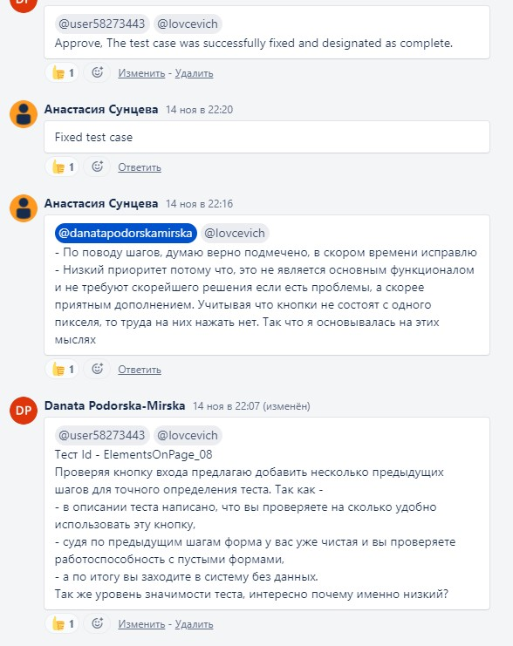
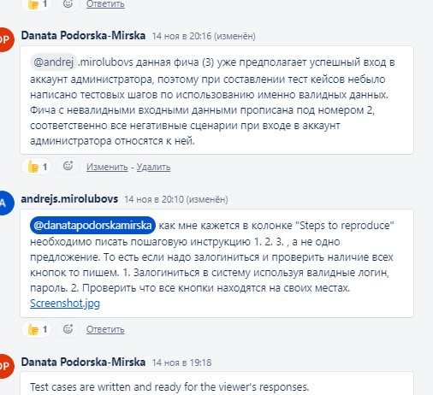
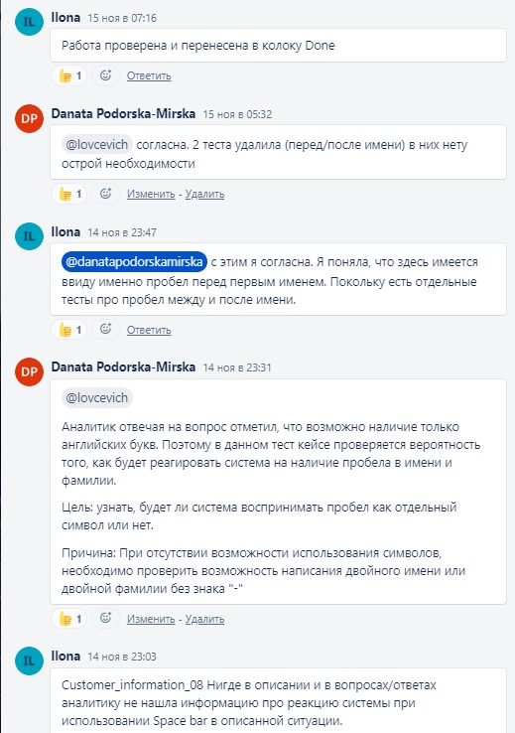

8. Выполнила свою работу полность и до самого конца, изменения в матрице и перемещение карточек до уровня Done показали, что работа была сделана и проведена до самого конца в срок

